IPCA
Índices | Data em texto | Data | Número | OBS | Fonte: https://sidra.ibge.gov.br/tabela/6691
IPCA | jul/25 | Jul-25 | 7331.98
IPCA | jun/25 | Jun-25 | 7312.97
IPCA | mai/25 | May-25 | 7295.46
IPCA | abr/25 | Apr-25 | 7276.54
IPCA | mar/25 | Mar-25 | 7245.38
IPCA | fev/25 | Feb-25 | 7205.03
IPCA | jan/25 | Jan-25 | 7111.86
IPCA | dez/24 | Dec-24 | 7100.5 |  |  | Auxiliar?
IPCA | nov/24 | Nov-24 | 7063.77 |  |  | SIM
IPCA | out/24 | Oct-24 | 7036.33
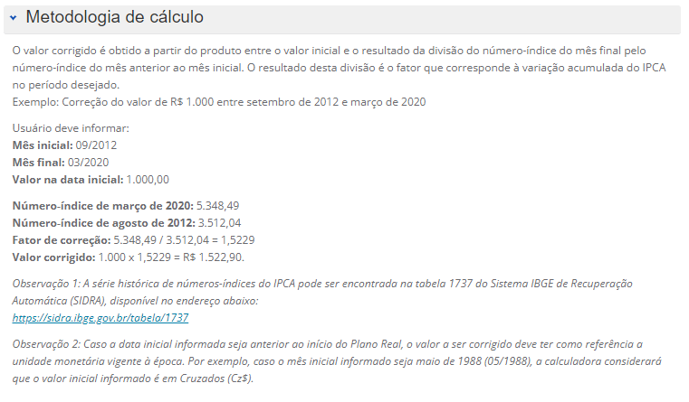
IPCA | set/24 | Sep-24 | 6997.15
IPCA | ago/24 | Aug-24 | 6966.5
IPCA | jul/24 | Jul-24 | 6967.89
IPCA | jun/24 | Jun-24 | 6941.51
IPCA | mai/24 | May-24 | 6926.96
IPCA | abr/24 | Apr-24 | 6895.24
IPCA | mar/24 | Mar-24 | 6869.14
IPCA | fev/24 | Feb-24 | 6858.17
IPCA | jan/24 | Jan-24 | 6801.72
IPCA | dez/23 | Dec-23 | 6773.27
IPCA | nov/23 | Nov-23 | 6735.55
IPCA | out/23 | Oct-23 | 6716.74
IPCA | set/23 | Sep-23 | 6700.66
IPCA | ago/23 | Aug-23 | 6683.28
IPCA | jul/23 | Jul-23 | 6667.94
IPCA | jun/23 | Jun-23 | 6659.95
IPCA | mai/23 | May-23 | 6665.28
IPCA | abr/23 | Apr-23 | 6649.99
IPCA | mar/23 | Mar-23 | 6609.67
IPCA | fev/23 | Feb-23 | 6563.07
IPCA | jan/23 | Jan-23 | 6508.4
IPCA | dez/22 | Dec-22 | 6474.09
IPCA | nov/22 | Nov-22 | 6434.2
IPCA | out/22 | Oct-22 | 6407.93
IPCA | set/22 | Sep-22 | 6370.34
IPCA | ago/22 | Aug-22 | 6388.87
IPCA | jul/22 | Jul-22 | 6411.95
IPCA | jun/22 | Jun-22 | 6455.85
IPCA | mai/22 | May-22 | 6412.88
IPCA | abr/22 | Apr-22 | 6382.88
IPCA | mar/22 | Mar-22 | 6315.93
IPCA | fev/22 | Feb-22 | 6215.24
IPCA | jan/22 | Jan-22 | 6153.09
IPCA | dez/21 | Dec-21 | 6120.04
IPCA | nov/21 | Nov-21 | 6075.69
IPCA | out/21 | Oct-21 | 6018.51

 |  | Oct-21
 |  | Sep-21
 |  | Aug-21 | 6147.086982
 |  | Jul-21 | 6122.2862115
 |  | Jun-21 | 6097.485441
 |  | May-21 | 6072.6846705
 |  | Apr-21 | 6047.8839
 |  | Mar-21 | 6023.0831294
 |  | Feb-21 | 5998.2823589
 |  | Jan-21 | 5973.4815884
 |  | Dec-20 | 5948.6808179
 |  | Nov-20 | 5923.8800474
 |  | Oct-20 | 5899.0792769
 |  | Sep-20 | 5874.2785064
 |  | Aug-20 | 5849.4777359
 |  | Jul-20 | 5824.6769654
 |  | Jun-20 | 5799.8761949
 |  | May-20 | 5775.0754244
 |  | Apr-20 | 5750.2746539
 |  | Mar-20 | 5725.4738834
 |  | Feb-20 | 5700.6731128
 |  | Jan-20 | 5675.8723423
 |  | Dec-19 | 5651.0715718
 |  | Nov-19 | 5626.2708013
 |  | Oct-19 | 5601.4700308
 |  | Sep-19 | 5576.6692603
 |  | Aug-19 | 5551.8684898
 |  | Jul-19 | 5527.0677193
 |  | Jun-19 | 5502.2669488
 |  | May-19 | 5477.4661783
 |  | Apr-19 | 5452.6654078
 |  | Mar-19 | 5427.8646373
 |  | Feb-19 | 5403.0638668
 |  | Jan-19 | 5378.2630963
 |  | Dec-18 | 5353.4623257
 |  | Nov-18 | 5328.6615552
 |  | Oct-18 | 5303.8607847
 |  | Sep-18 | 5279.0600142
 |  | Aug-18 | 5254.2592437

 |  | Jul-18
 |  | Jun-18
 |  | May-18 | 5229.4584732
 |  | Apr-18 | 5204.6577027
 |  | Mar-18 | 5179.8569322
 |  | Feb-18 | 5155.0561617
 |  | Jan-18 | 5130.2553912
 |  | Dec-17 | 5105.4546207
 |  | Nov-17 | 5080.6538502
 |  | Oct-17 | 5055.8530797
 |  | Sep-17 | 5031.0523092
 |  | Aug-17 | 5006.2515386
 |  | Jul-17 | 4981.4507681
 |  | Jun-17 | 4956.6499976
 |  | May-17 | 4931.8492271
 |  | Apr-17 | 4907.0484566
 |  | Mar-17 | 4882.2476861
 |  | Feb-17 | 4857.4469156
 |  | Jan-17 | 4832.6461451
 |  | Dec-16 | 4807.8453746
 |  | Nov-16 | 4783.0446041
 |  | Oct-16 | 4758.2438336
 |  | Sep-16 | 4733.4430631
 |  | Aug-16 | 4708.6422926
 |  | Jul-16 | 4683.841522
 |  | Jun-16 | 4659.0407515
 |  | May-16 | 4634.239981
 |  | Apr-16 | 4609.4392105
 |  | Mar-16 | 4584.63844
 |  | Feb-16 | 4559.8376695
 |  | Jan-16 | 4535.036899
 |  | Dec-15 | 4510.2361285
 |  | Nov-15 | 4485.435358
 |  | Oct-15 | 4460.6345875
 |  | Sep-15 | 4435.833817
 |  | Aug-15 | 4411.0330465
 |  | Jul-15 | 4386.232276
 |  | Jun-15 | 4361.4315055
 |  | May-15 | 4336.6307349

